상품제안서
[풀칼라인쇄]코팅코르크 컵받침 | 상품코드: F26881

 |  |  |  |  |  |  | 02-412-0044 | www.easy1.co.kr
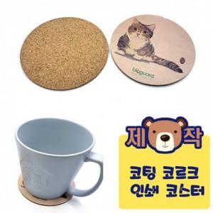

【상세/제작정보】 | 1000개 부터 제작 가능

【인쇄/포장옵션】 | UV인쇄(5도) / 포장불가능

【공급단가】 | 수량 | 1,000~ | 2,000~ | 3,000~ | 5,000~ | 10,000~
*VAT별도 | 단가 | 840원 | 830원 | 810원 | 780원 | 740원

【상품 URL】 | https://easy1.co.kr:443/src/goods_detail.php?gdno=26881

